상품제안서
샤오미 캐주얼 백팩 롤탑 직장인가방 노트북가방 여행용백팩 배낭 | 상품코드: F31513

 |  |  |  |  |  |  | 02-412-0044 | www.easy1.co.kr
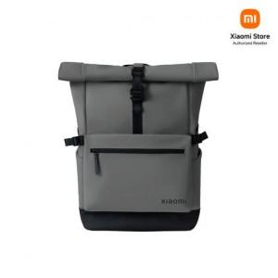

【상세/제작정보】

【인쇄/포장옵션】 | 인쇄불가 / OPP(비닐)

【공급단가】 | 수량 | 20~ | 50~ | 100~ | 300~ | 500~
*VAT별도 | 단가 | 61,480원 | 60,420원 | 59,360원 | 58,300원 | 57,240원

【상품 URL】 | https://dev.easy1.co.kr:443/src/goods_detail.php?gdno=31513

